Atualizações
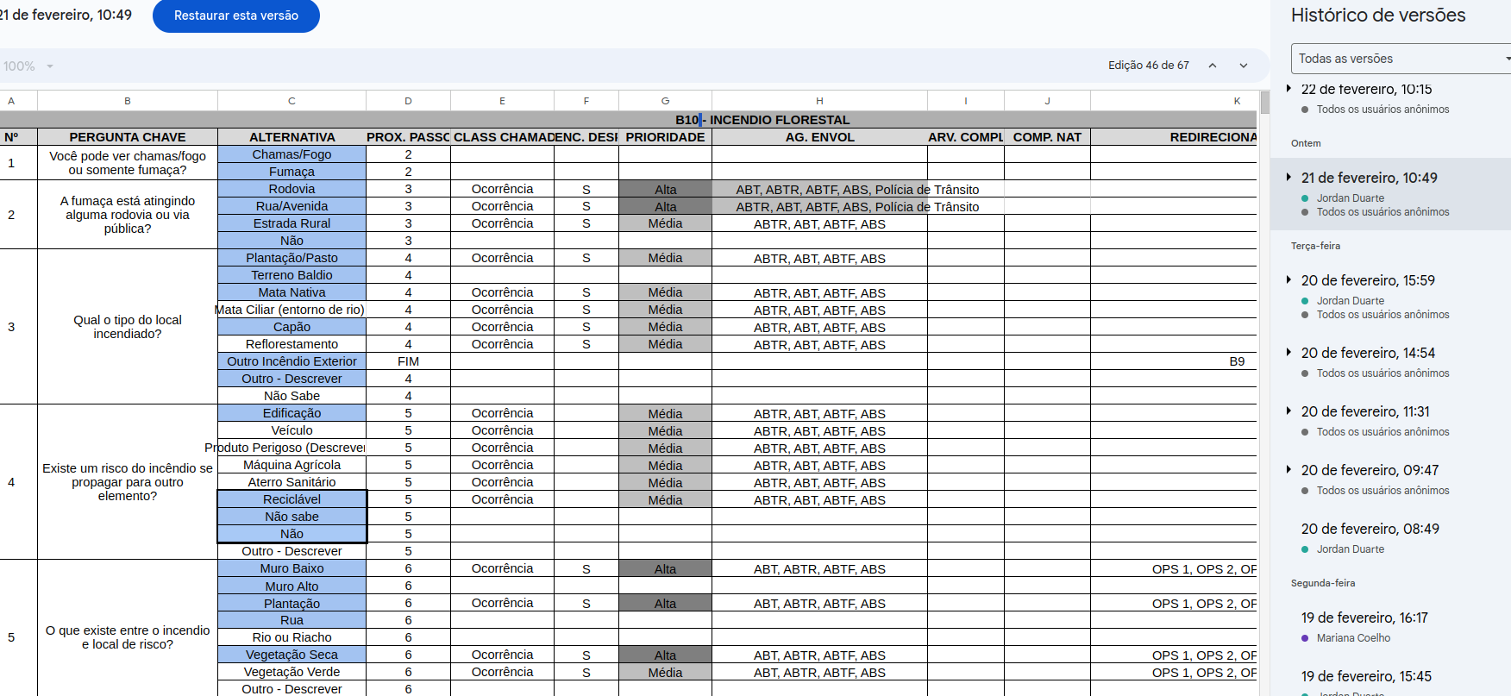
NATUREZA | EFETIVO-BM / EGSYS | DATA-ATUALIZAÇÃO | DATA-ATUALIZAÇÃO-EGSYS | OBSERVAÇÃO
B10 - INCÊNDIO FLORESTAL | BM | 2024-02-21 | 2024-02-21 08:22:15.252
R1 - INCIDENTE EM MEIO LÍQUIDO | BM CEZAR | 2024-02-29 |  | INSERÇÃO MÉDICO EM AG. ENVOLVIDO
R2 - CHOQUE ELÉTRICO-RAIO | BM CEZAR | 29/02/2024 |  | INSERÇÃO MÉDICO E SBV EM AG. ENVOLVIDO
R3 - INCONSCIENCIA-DESMAIO | BM CEZAR | 2024-02-29 |  | INSERÇÃO MÉDICO EM AG. ENVOLVIDO
R4 - OVACE BEBE+ADULTO | BM CEZAR | 2024-02-29 |  | INSERÇÃO MÉDICO EM AG. ENVOLVIDO
R5 - PCR | BM CEZAR | 2024-02-29 |  | INSERÇÃO MÉDICO EM AG. ENVOLVIDO
C1 - AVC-DERRAME | BM CEZAR | 2024-02-29 |  | INSERÇÃO MÉDICO EM AG. ENVOLVIDO
C2 - ALERGIA-REAÇÃO MEDICAMENT | BM CEZAR | 2024-02-29 |  | INSERÇÃO MÉDICO EM AG. ENVOLVIDO
C3 - CONVULSÕES - EPILEPSIA | BM CEZAR | 2024-02-29 |  | INSERÇÃO MÉDICO EM AG. ENVOLVIDO
C4 - DIABETES | BM CEZAR | 2024-02-29 |  | INSERÇÃO MÉDICO EM AG. ENVOLVIDO
C5 - DOR ABDOMINAL | BM CEZAR | 2024-02-29 |  | INSERÇÃO MÉDICO EM AG. ENVOLVIDO
C6 - DOR DE CABEÇA | BM CEZAR | 2024-02-29 |  | INSERÇÃO MÉDICO EM AG. ENVOLVIDO
C7 - DOR NAS COSTAS | BM CEZAR | 2024-02-29 |  | INSERÇÃO MÉDICO EM AG. ENVOLVIDO
C8 - DOR NO PEITO - PROBLEMAS C | BM CEZAR | 2024-02-29 |  | INSERÇÃO MÉDICO EM AG. ENVOLVIDO
C9 - ENVENENAMENTO - OVERDOSE | BM CEZAR | 2024-02-29 |  | INSERÇÃO MÉDICO EM AG. ENVOLVIDO
C10 - GRAVIDEZ - PARTO - ABORTO | BM CEZAR | 2024-02-29 |  | INSERÇÃO MÉDICO EM AG. ENVOLVIDO
C11 - PROBLEMA DESC - HOMEM CAÍ | BM CEZAR | 2024-02-29 |  | INSERÇÃO MÉDICO EM AG. ENVOLVIDO
C12 - PROBLEMAS RESPIRATÓRIOS | BM CEZAR | 2024-02-29 |  | INSERÇÃO MÉDICO EM AG. ENVOLVIDO
T1 - ACIDENTE C MAQUINA-INDUST | BM CEZAR | 2024-02-29 |  | INSERÇÃO MÉDICO EM AG. ENVOLVIDO
T2 - ACIDENTE DE TRANSITO | BM CEZAR | 2024-02-29 |  | INSERÇÃO MÉDICO E SBV EM AG. ENVOLVIDO
T3 - AGRESSÃO - VIOL. SEXUAL | BM CEZAR | 2024-02-29 |  | INSERÇÃO MÉDICO E SBV EM AG. ENVOLVIDO
T4 - FAB E FAF | BM CEZAR | 2024-02-29 |  | INSERÇÃO MÉDICO E SBV EM AG. ENVOLVIDO
T5 - MORDIDA DE ANIMAL | BM CEZAR | 2024-02-29 |  | INSERÇÃO MÉDICO E SBV EM AG. ENVOLVIDO
T6 - ANIMAIS PEÇONHENTOS | BM CEZAR | 2024-02-29 |  | INSERÇÃO MÉDICO E SBV EM AG. ENVOLVIDO
T7 - QUEDAS-TRAUMA DE COLUNA | BM CEZAR | 2024-02-29 |  | INSERÇÃO MÉDICO EM AG. ENVOLVIDO
T8 - QUEIMADURAS | BM CEZAR | 2024-02-29 |  | INSERÇÃO MÉDICO E SBV EM AG. ENVOLVIDO
T9 - TRAUMAS ESPECÍFICOS | BM CEZAR | 2024-02-29 |  | INSERÇÃO MÉDICO EM AG. ENVOLVIDO
B3 - DESLIZAMENTO - SOTERRAMENT | BM CEZAR | 2024-02-29 |  | INSERÇÃO SBV EM AG. ENVOLVIDO
B4 - ELETRICO - RISCO | BM CEZAR | 2024-02-29 |  | INSERÇÃO MÉDICO EM AG. ENVOLVIDO
B5 - EXPLOSÃO | BM CEZAR | 2024-03-01 |  | INSERÇÃO MÉDICO E SBV EM AG. ENVOLVIDO
B15 - INSETOS - REMOÇÃO - EXTER | BM CEZAR | 2024-03-01 |  | INSERÇÃO MÉDICO EM AG. ENVOLVIDO
B18 - SALV ALTURA | BM CEZAR | 2024-03-01 |  | INSERÇÃO MÉDICO EM AG. ENVOLVIDO
B25 - VENDAVAL GRANIZO | BM CEZAR | 2024-03-01 |  | INSERÇÃO MÉDICO EM AG. ENVOLVIDO
B2 - ARVORE - QUEDA DE - CORT | BM CEZAR | 14/03/2024 |  | INSERÇÃO DE S NO ENCAMINHA DESPACHO
B4 - ELETRICO - RISCO | BM CEZAR | 14/03/2024 |  | INSERÇÃO DE S NO ENCAMINHA DESPACHO
B5 - EXPLOSÃO | BM CEZAR | 14/03/2024 |  | INSERÇÃO DE S NO ENCAMINHA DESPACHO
B6 - FUMAÇA EXTERIOR - VERIFI | BM CEZAR | 14/03/2024 |  | INSERÇÃO DE S NO ENCAMINHA DESPACHO
B8 - INCÊNDIO EM EDIFICAÇÃO | BM CEZAR | 14/03/2024 |  | INSERÇÃO DE S NO ENCAMINHA DESPACHO
B9 - INCÊNDIO EXTERIOR | BM CEZAR | 14/03/2024 |  | INSERÇÃO DE S NO ENCAMINHA DESPACHO
B11 - INCÊNDIO VEICULAR | BM CEZAR | 14/03/2024 |  | INSERÇÃO DE S NO ENCAMINHA DESPACHO
B12 - INCIDENTE COM AERONAVE | BM CEZAR | 14/03/2024 |  | INSERÇÃO DE S NO ENCAMINHA DESPACHO
B14 - INCIDENTE COM TREM - METR | BM CEZAR | 14/03/2024 |  | INSERÇÃO DE S NO ENCAMINHA DESPACHO
B23 - SERVIÇO APOIO ORGAO | BM CEZAR | 14/03/2024 |  | INSERÇÃO DE S NO ENCAMINHA DESPACHO
B25 - VENDAVAL GRANIZO | BM CEZAR | 14/03/2024 |  | INSERÇÃO DE Ocorrencia na Class. Chamado e S NO ENCAMINHA DESPACHO

